步骤
一、账号网址密码
店铺网址

二、操作流程
网址 | https://export.shop.jd.com/exportCenter/index?exportTaskType=0
对应视频
订单查询与导出页面-创建导出任务-时间选择上月-选择无需导出收货人信息-确定

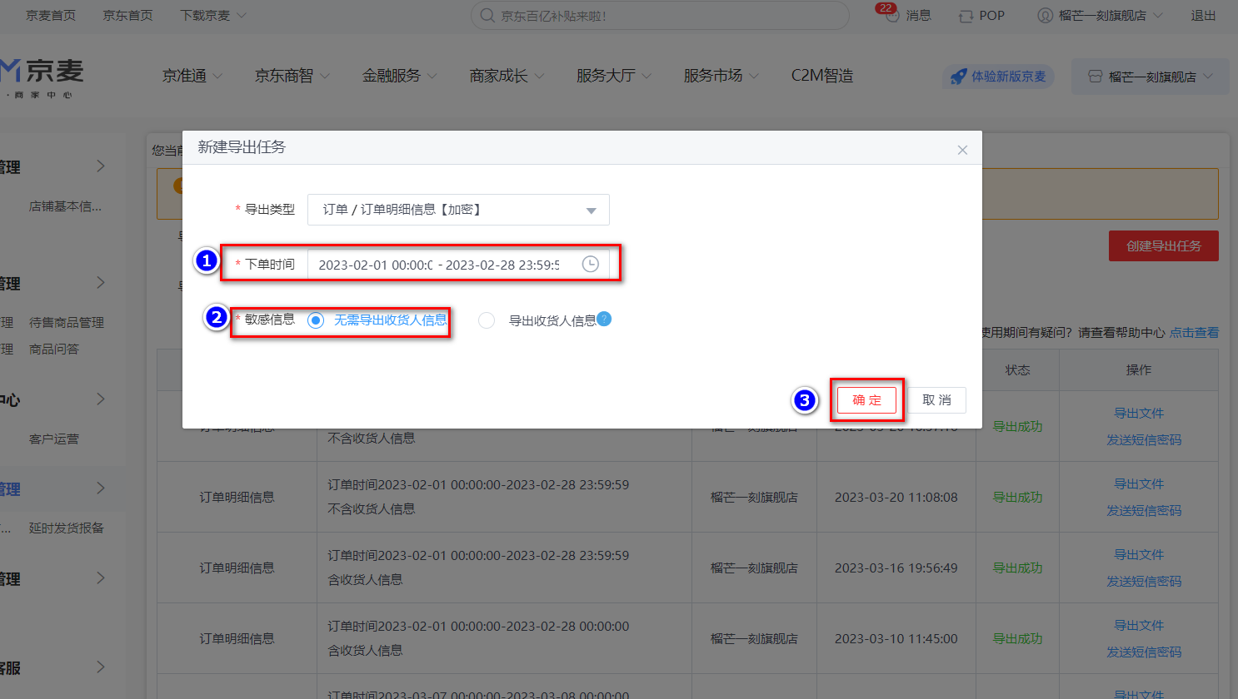

最后将导出或下载后的数据插入到数据库中 每个月运行一次

